전체 기획서
[컨셉 기획서 기획서 ver 1.0_전일기]

INDEX
#01. 기획 개요
#02.
#03.
#04.
#05.
#06.
#07.
#08
#09.
#10.

[컨셉 기획서 기획서 ver 1.0_전일기]

#01. 기획 개요
3D 프로젝트의 핵심 컨셉인 '폴리곤'은 3D 그래픽에서 물체를 표현할 때 쓰이는 기본 단위인 다각형을 말함. 3D 캐릭터를 구성하는 가장 기본 요소를 활용하여 게임 내 등장하는 모든 캐릭터는 '폴리곤'으로 표현하여 [Lost Time Memory]만의 게임 색깔을 표현함. 다양한 무기를 활용하여 다양한 공격 모션을 연출하며, 플레이어는 게임의 시간을 조정하여 영화와 같은 전투 액션 연출을 제공함. 파스텔 톤으로 이루어진 UI 구성은 플레이어에게 몽환적인 이미지를 제공함,

#02. [] 게임 스펙
구분 | 내용 | 게임 로그
게임명 | 로스트 타임 메모리[Lost Time Memory]
장르 | 액션
정식 서비스 | 무료
이용가 등급 | 전체 이용가
출시일 | 2016.07.28
지원 기종 | Android
언어 | 한국어

#03. [[Lost Time Memory] 시놉시스
[12:32:42] 자신의 방 컴퓨터 앞에 앉아 있는 18살 소년은 4년 전 그 여름 날 뙤약볕 밑 고갯길 위에 소녀와 있었던 기억이 새겨져 있다. 지금 소녀가 없는 세계에서 소년은 아름다운 소녀의 미소를 바라면서 「제발 나를 데려가 줘..」 라고 중얼거리며, 매일 기도한다. 컴퓨터 모니터 앞에 누군가의 미소 본 소년은 무의식적으로 모니터 앞으로 손을 뻗는다. 그리고 숨이 조용히 멈첬다. 알 수 없는 (전뇌)공간 속에 눈을 뜬 소년은 앞으로 나아간다...그 여름 날의 기억의 조각을 찾기 위해..

#04. [[Lost Time Memory] 컨셉 요소
구분 | 내용 및 의도 | 참고 이미지
폴리곤[Polygon] | [내용] 1) 폴리곤이란 3D 그래픽에서 물체를 표현할 때 쓰이는 기본 단위인 다각형을 말함. 2) 3D 캐릭터를 구성하는 가장 기본 요소를 활용하여 게임 내 등장하는 캐릭터는 '폴리곤'으로 이루어짐. [의도] 1) 단순한 모형 캐릭터와 눈에 띄는 색감 표현은 플레이어로 하여금 깔끔한 게임 플레이를 제공함. 2) 적을 공격 시 산산조각으로 부서지는 상태 연출을 통해 플레이어에게 액션의 쾌감을 자극함. | 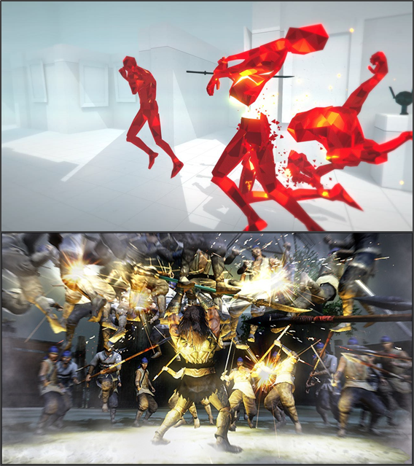

시간[Time] | [내용] 1) 일정 게이지가 채워지면 발현되는 스킬을 통해 플레이어는 전투 내 시간을 멈추어 공격이 가능함. 2) 느려진 시간 안에서 플레이어는 '스와이프' 방식을 통해 행동 경로를 설정하며, 공격 및 회피가 가능함. [의도] 1) '조이스틱' 조작 중 '스와이프'를 활용한 스킬 경로를 설정하여 전투 내 조작의 재미를 더함. 2) 느려지는 시간 내에서 플레이어는 강력한 공격을 하거나 위기 상황을 모면하여 전략적인 전투가 가능함.

무기[Weapon] | [내용] 1) 게임 내 존재하는 다양한 무기는 플레이어 성향에 맞는 타격감과 다양한 전투 상황 연출을 제공함. 2) 스테이지 내 많은 적을 처치 할수록 무기는 적의 조각을 흡수하며 점점 커지며, 강한 공격이 가능함. [의도] 1) 플레이어에게 다양한 조작을 제공하는 요소로 전투 재미를 제공하며, 액션 게임의 중요 요소로 작용함. 2) 전뇌 공간이라는 컨셉을 통해 쓰러트린 적의 데이터를 흡수한다는 설정을 표현함.

#05. [Lost Time Memory] 스토리 및 결말
4년 전 과거 [19시 32분 42초] 고갯길 4년 전 과거 소년은 더운 여름 날 뙤약볕 밑 자신의 소중한 소꼽 친구인 소녀와 고갯길 위를 걷고 있었다. 현재 [19시 32분 42초] 소년의 방 너가 없는 세계에서 18살이 된 소년은 매일 부자연스럽고 시시한 나날 속에서 컴퓨터 앞에서 반복된 생활(은둔형 외톨이)을 반복하며 방에 틀여박혀 있다. 소년은 매일 「다시 이루어지지 않는 꿈을 바라는 것보다 스쳐지난 과거를 안고 깨지 않는 꿈을 꾸자」라고 다짐하며 [외톨이]를 선택한다. 현재 [19시 32분 50초] 하지만, 소년은 아름다웠던 소녀의 미소를 기억 속에서 지우지 못하며, 「더운 여름 부탁이니 차라지 제발 나를 데려가 줘!」라고 중얼거린다. 그런 소년 앞에 켜져 있는 컴퓨터 모니터 안에서 갑자기 누군가의 모습이 비춰지며, 무의식적으로 소년은 모니터 앞으로 손을 뻗고, 조용히 숨을 멈춘다. 현재 [00시 00분 00초] 전뇌 공간 알 수 없는 (전뇌)공간 속에서 깨어난 소년은 저 멀리 자신의 소꼽친구였던 소녀의 잔상을 쫒아가고 앞을 가로막는 사념을 처치하며 앞으로 나간다. 그 여름 날에 있었던 '소녀가 잡은 손을 뿌리쳤던 기억' '소녀가 나의 손을 꼭 움켜줬던 기억' '소녀를 뒤돌아 보지 않고 앞을 향했던 기억'등 이런 기억의 조작을 하나하나 모아간다. 하지만, 조각을 모아갈수록 자신의 어리석었던 행동을 저주하고 후회한다. 그리고 마지막 자신의 사념(Boss)과 전투를 마친 소년은 드디어 그 여름 날의 온도(기억)에 손을 뻗는다. 그리고, 그 여름 날 뙤약볕 고갯길 진실 아래 소년과 소녀는 함께 서있다. 소년은 소녀를 바라보며 말한다. 「잘지냈어?」「너의 미소는 변함이 없구나.」 미소를 머금은 소녀는 소년에게 말한다. 「죽어서 미안해..」 「그럼 이제 작별인사나 할까!」 그리고 소년은 떨리는 입술로 말한다 . 「그런 쓸쓸한 말하지 말아줘..」 「그리고 고마워..잘가」 그리고.. 소녀의 목을 조른다...점점 강하게.. 목이 졸리는..소녀는 대답 대신 쓸쓸함이 묻어나는 밝은 눈웃음으로 대답한다...그리고 산산조각으로 부서진다. 현재 [19시 33분 01초] 소년의 방 눈을 뜬 소년은, 다시금 그 여름 날의 온도를 마음에 새기며 눈물을 흘린다.

#06-1. [Lost Time Memory] 캐릭터 비주얼 가이드
구분 | 내용 | 이미지

#06-2. [Lost Time Memory] 캐릭터 비주얼 가이드
구분 | 내용 | 이미지
 |  | 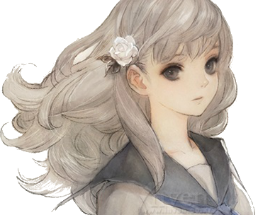

#06-2. [Lost Time Memory] 캐릭터 플레이 가이드
구분 | 내용 | 이미지

#04. 컨텐츠 순환 구조

